宿舍楼明细
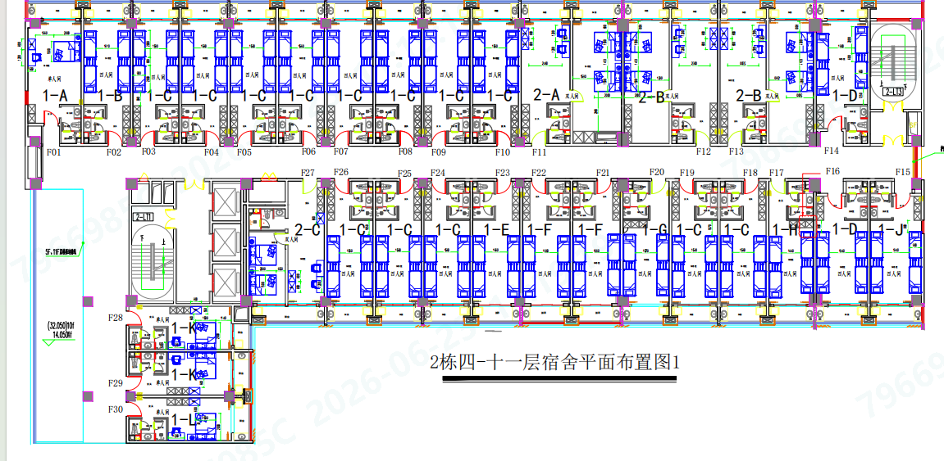
亚创宿舍8层
房间号 | 房间型号 | 建筑面积 | 备注 | 宿舍楼汇总面积
801 | 单人 | 34.85 | 大 | 单层建筑面积 | 层数 | 总计建筑面积
802 | 四人 | 33.95 |  | 2226.9
803 | 四人 | 33.48
804 | 四人 | 33.48
805 | 四人 | 33.48
806 | 四人 | 33.48
807 | 四人 | 33.48
808 | 四人 | 33.48
809 | 四人 | 33.48
810 | 四人 | 33.48
811 | 一房一厅 | 69.20 | 大
812 | 一房一厅 | 66.26 | 大
813 | 一房一厅 | 66.26 | 大
814 | 四人 | 34.78 | 较大
815 | 四人 | 34.78 | 较大，有小窗
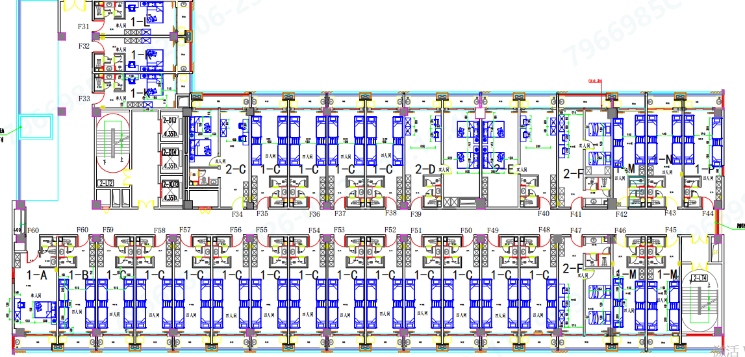
816 | 四人 | 34.78 | 较大
817 | 四人 | 32.78
818 | 四人 | 33.48
819 | 四人 | 33.48
820 | 四人 | 33.71
821 | 四人 | 34.64
822 | 四人 | 34.64
823 | 四人 | 34.41
824 | 四人 | 33.48
825 | 四人 | 33.48
826 | 四人 | 33.48
827 | 一房一厅 | 49.62 | 小
828 | 单人 | 26.52
829 | 单人 | 26.52
830 | 单人 | 27.11
831 | 单人 | 27.11
832 | 单人 | 26.52
833 | 单人 | 26.52
834 | 一房一厅 | 49.62 | 小
835 | 四人 | 33.48
836 | 四人 | 33.48
837 | 四人 | 33.48
838 | 四人 | 33.48
839 | 一房一厅 | 65.01 | 大
840 | 一房一厅 | 66.96 | 大
841 | 一房一厅 | 47.43 | 小
842 | 四人 | 29.76
843 | 四人 | 32.08
844 | 四人 | 34.88
845 | 四人 | 29.76
846 | 四人 | 29.76
847 | 一房一厅 | 47.43 | 小
848 | 四人 | 33.48
849 | 四人 | 33.48
850 | 四人 | 33.48
851 | 四人 | 33.48
852 | 四人 | 33.48
853 | 四人 | 33.48
854 | 四人 | 33.48
855 | 四人 | 33.48
856 | 四人 | 33.48
857 | 四人 | 33.48
858 | 四人 | 33.48
859 | 四人 | 33.48
860 | 四人 | 33.48
861 | 单人 | 34.85 | 有小窗
总面积 |  | 2226.9

生产楼明细
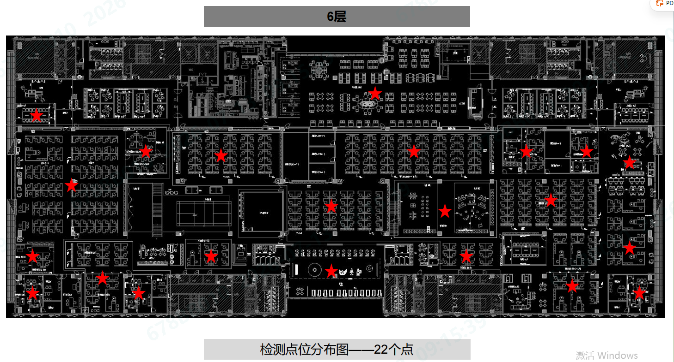

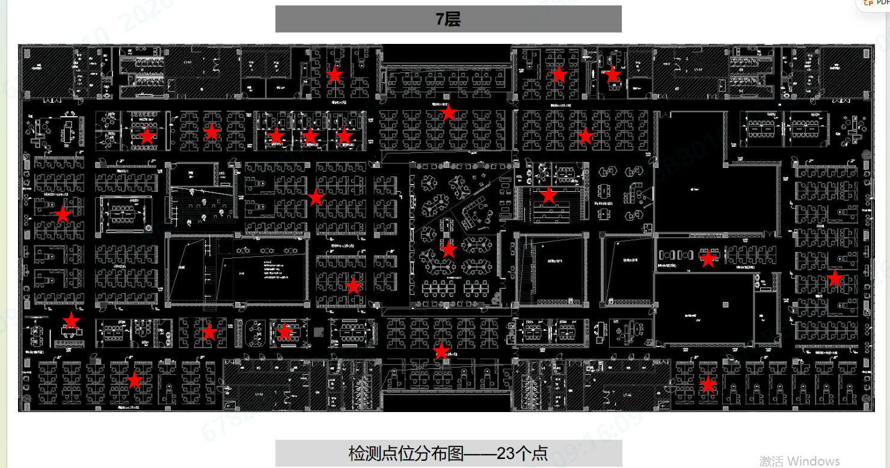

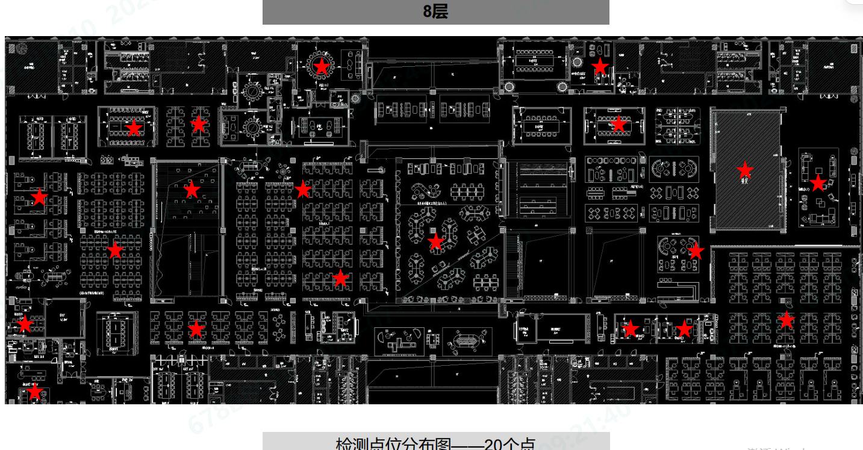

研发楼2-8楼
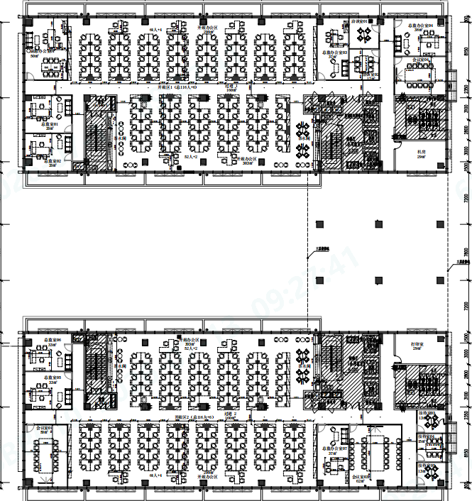
单层预计2558㎡（参照9楼），检测点位10个
2-8楼合计7层预计17906㎡，检测点位70个

